Instructions - read this first
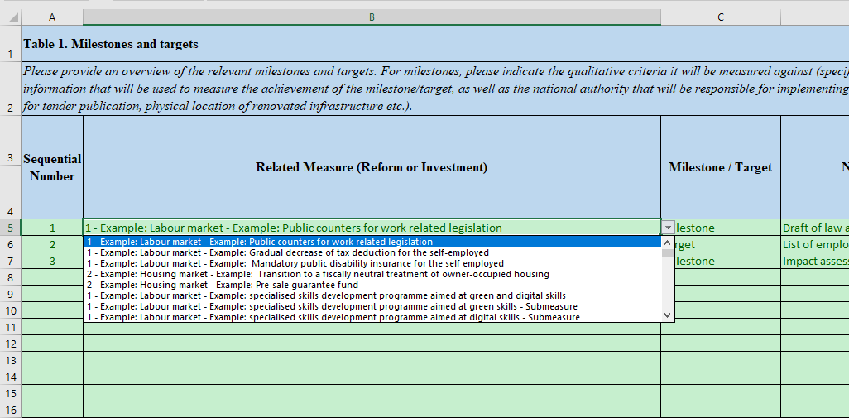
Vispārīgas piezīmes

Šī Excel faila mērķis, kas sniegts kā RVR vadlīniju pielikums, ir apkopot tā sauktos “strukturētos datus” RVR plānos, ņemot vērā turpmāko transponēšanu tīmekļa lietojumprogrammā atjaunināšanai, ko veic dalībvalstis.

Tāpēc ir svarīgi ievērot norādījumus, lai nesūtītu nederīgu (nestrukturētu) informāciju.

Lapas “Komponents” un “Pasākumi” ir jāaizpilda vispirms, kā norādīts T1 - > T4 lapās.

“Sastāvdaļu” lapa
Šajā lapā ir tikai 2 fragmenti: viens ar secīgu skaitli/ID katram komponentam un īsu komponenta nosaukumu (brīvais teksts)
Ir svarīgi “0” atstāt kā kārtas numuru “Kopējam plānam”, kas ir īpašs komponents, ko izmanto tikai lapā "T3b Ietekme (kvantitatīvs)
Šī lapa jāaizpilda vispirms, kā to izmanto pasākumu lapa. Piemēri ir jāsvītro.

“Mēru” lapa

Šai lapai ir atsevišķs secīgais numurs/ID katram mērījumam, un tai ir jāatsaucas uz komponentiem nolaižamajā sarakstā, nevis izmantojot informāciju, kas kopēta no citiem avotiem.
Ir svarīgi “0” atstāt kā kārtas numuru “Kopējam plānam”, kas ir īpašs pasākums, ko izmanto tikai lapā "T3b Ietekme (kvantitatīvs)
Katra pasākuma īsais virsraksts šajā lapā ir brīvais teksts. Piemēri ir jāsvītro.
Gadījumā, ja nepieciešams kodēt “pakārtotos pasākumus” izmantošanai citās cilnēs, jums jākodē gan pamata mērvienība, gan apakšpasākums un jāatzīmē apakšpasākumi E slejā.

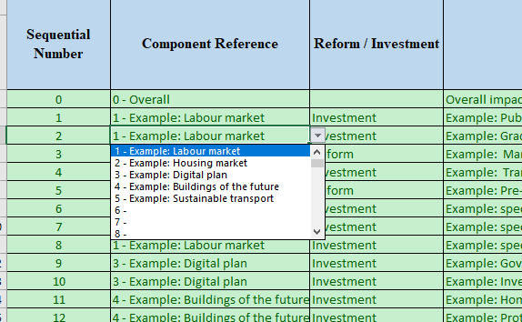

T1 - > T4 lapas

T1 - > T4 lapās ir īpaši norādījumi, kā arī piemēri, kas jāsvītro.
Katrā no šīm cilnēm ir kārtas numurs, kā arī nolaižamais saraksts saistītajiem pasākumiem, kas ir komponenta un mērījuma savienošana
Šo nolaižamo sarakstu obligāti izmantot lapās T1 - > T4

Lapa “T2 Green Digital & costs” ir ļoti plaša, un tai ir īpaša loma uz “Green & Digital” starp “Z” un “AF”. Šai sadaļai jābalstās uz B slejā kodētajiem saistītajiem pasākumiem. Colums AE un AF aprēķina pēc formulas, un tai nav nepieciešams kodējums.
Lapā “T3b Ietekme (kvantitatīvs)” ir konkrēts ieraksts “Kopējais plāns”, kas nav jāsvītro, bet jāizmanto.
Lapa “T4b Ieguldījumu bāzlīnijas displejs” neprasa kodējumu, un tās mērķis ir vizualizēt to, kas ir kodēts lapā “T4a - ieguldījumu bāzlīnijas ievade”

